Hoja1
burgman-400-2003-200

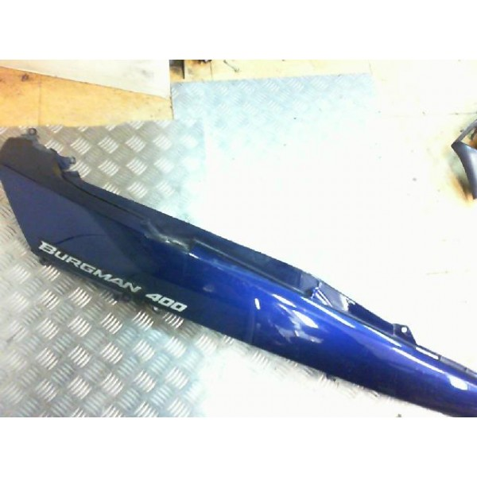
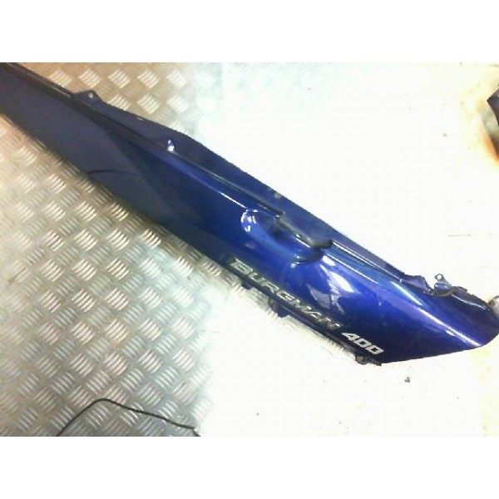
cacha derecha azul
42.15

cacha izda
43.74

http://motostion.com/es/burgman-400-2003-2006/75612-cacha-derecha-azul-suzuki-burgman-400-2003-2006.html
http://motostion.com/es/burgman-400-2003-2006/75613-cacha-izquierda-azul-suzuki-burgman-400-2003-2006.html

Piloto trasero
http://motostion.com/es/burgman-400-2003-2006/49001-piloto-trasero-suzuki-burgman-400-2003-2006.html
90 €
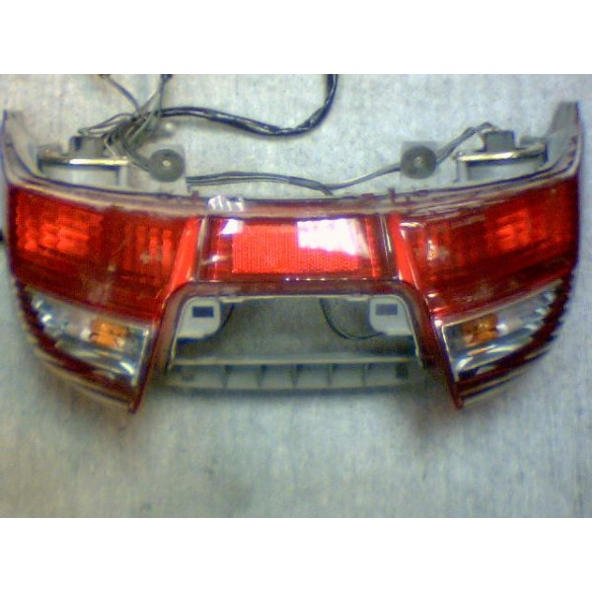

Colin Superior
http://motostion.com/es/burgman-400-2003-2006/75618-union-colin-superior-azul-suzuki-burgman-400-2003-2006.html
13,24 sin stock (nuevo 41 eur)
http://motostion.com/es/burgman-400-2003-2006/77306-union-colin-superior-gris-suzuki-burgman-400-2003-2006.html
Gris Referencia: M0077306
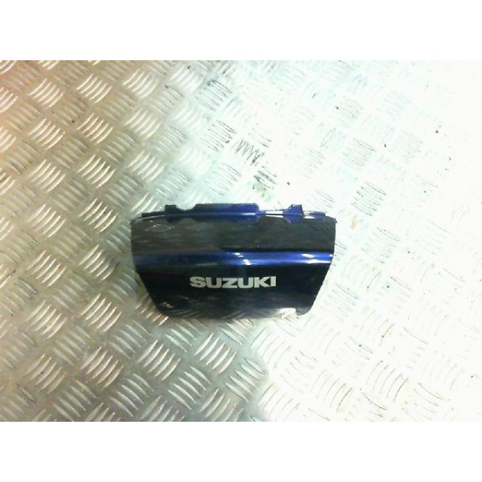

http://www.ebay.es/itm/suzuki-an400-burgman-2005-2006-rear-seat-panel-fairing-cover-/281754809757?hash=item4199e5359d

